Informacje ogólne
Zestaw globalnych wskaźników monitorujących SDGs w Polsce

 | 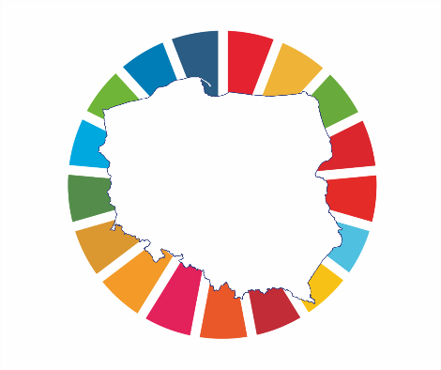

Aleja Niepodległości 208
00-925 Warszawa
e-mail: SDG@stat.gov.pl

